상품제안서
페니체 라운드 가죽트레이 | 상품코드: S05810

 |  |  |  |  |  |  | 02-713-8555 | www.synergygift.co.kr
 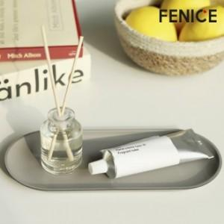

【상세/제작정보】 | <p><span style="font-size: 12pt;">* 주문 제작 상품으로 제작기간 약 12일 정도 소요됩니다 .</span></p><p><span style="font-size: 12pt;">* 100개이하 구매 불가능 / 컬러 MOQ 100개입니다.</span></p><p><span style="font-size: 12pt;">* 불박 인쇄 사이즈 4X2cm 이내 무료​&nbsp;</span></p><p><span style="font-size: 12pt;">* 기본opp포장 입니다.</span></p>

【인쇄/포장옵션】 | 불박, 금박 / 포장지포장

【공급단가】 | 수량 | 100~ | 500~ | 1,000~ | 2,000~ | 3,000~
*VAT별도 | 단가 | 4,810원 | 4,550원 | 4,320원 | 4,210원 | 4,140원

【상품 URL】 | https://www.synergygift.co.kr:443/src/goods_detail.php?gdno=8925

